Hoja1
 |  |  |  |  |  |  |  |  |  |  |  |  |  |  |  | CLIENTE
ET N° |  |  | TIPO CAJA |  | PALETS |  | PALETIZADO |  |  | ESQUEMA PALETIZADO |  | TOTAL CAJAS | MEDIDAS PALET |  | CAJA | USA |  | CANADA |  | EUROPA
 | Clientes | Clientes |  | SAP | COMUN | EURO | COMUN | EURO | Cajas totales | PALET COMUN | PALET EURO |  | COMUN | EURO |  | T° de embarque | etiqueta | T de embarque | etiqueta | T de embarque | etiqueta
UR-ET-FMC-0007-0009-0016-PT | ET9: METRO ONTARIO, SOBEYS, YONGHUI, JIAXING YUEHAO IMPORT Y EXPORT, CAMPOSOL FOODS TRADING | ET 7: CAMPOSOL FRESH USA, COSTCO, WHOLESALE CORPORATION, DEFRESH WAVE, JACK VANDENBERG, DAYKA & HACKETT, ET16: WAKEFERN FOOD, CAMPOSOL FRESH USA, JAC VANDENBERG | Costco cartón genérica azul 15 kg USA 40X60X17,8 cm ALTA | 13248 | 20 | 1 | 60 cajas ,12 niveles , 5 cajas p/nivel | 48 cajas,12 niveles de alto(niveles completos de cajas), 4 cajas p/nivel | 1248 |  |  | 20(5X12) + 4X12 = 1248 | 1,00X1,20 m | 0,8x1,20 m | 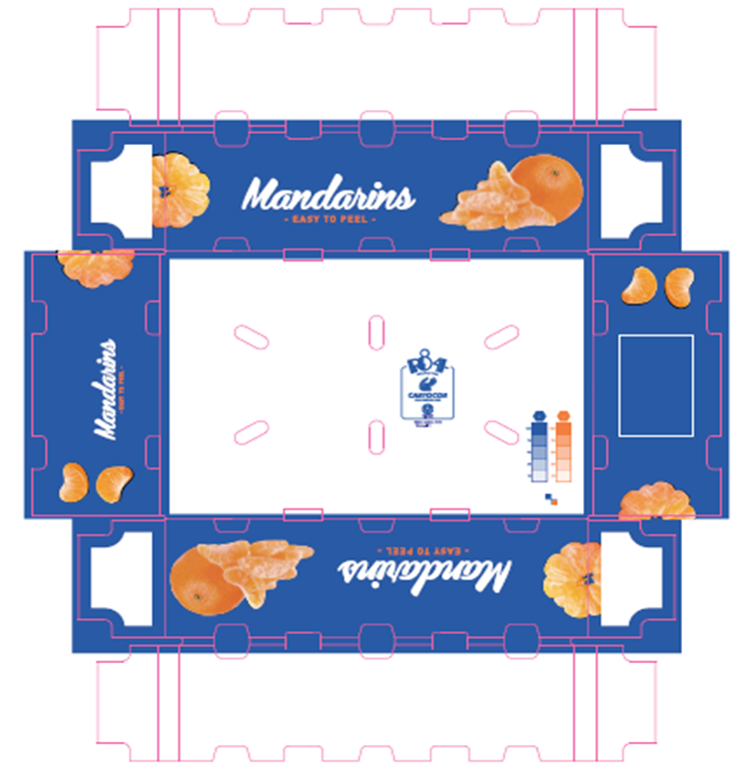 | 0°C

UR-ET-FMC-0002-PT/0003/010 | ET 2: Aldi, Wakefern, camposol fresh usa, the fresh wave, sukist global, jac.vandenberg, dayka y hackett, classic harvest, sobeys, wonderful citrus packing, dole packaed, oppy, william h kopke, lgs, Andean sun =MAYUSC(produce, world, nanak produce fresh produce, seald sweet, pacific trellist, esu farm, northeast trading, ronnies produce) | ET3: METRO, SOBEYS, ET10: CAMPOSOL FRESH BV, SAFRESCO, BENASSI SAO PAULO IMPORTA, ENLU COMERCIO IMPORTACAO, TRIELOCOEMRCIO CAXIENCE FRUTTING BOX COME, PERBONI | CAJ CSOL CARES MANDARIN 15KG 50.8 x 40.6 x 18.7 cm* UY *fuente medidas: SG33-027-IN | 12396 | 20 | NO | 72 cajas 12 niveles 6 cajas x nivel | NO | 1440 |  | NO | 20X12X6= 1440 | 1.02 X 1.22M m | NO |  | 0°C |  | 4°C |  | 4°C

UR-ET-FMC-0008-0014-0015-0020PT | CAMPOSOL FRESH USA, AMAZON PRODUCE NETWORK LLC, LMS DISTRIBUTORS LLC, PRIMO GROWERS & DISTRIBUTORS, ESU FARM LLC, NORTHEAST TRADING INC, JAC. VANDENBERG, WAKEFERN, CLASSIC HARDVEST, DAYKA & HACKETT LLC, THE FRESH WAVE LLC, SUNKIST GLOBAL LLC, WONDERFUL CITRUS PACKING LLC, DOLE PACKAGED FOODS LLC, OPPY, WILLIAM H KOPKER JR INC, LGS, ANDEAN SUN PRODUCE LLC DBA GLOD CUP, WOLD FRESH PRODUCE INC, SEALS SWEET LLC, PACIFIC TRLLIS FRUIT, RONNIES PRODUCE LLC, NANAK PRODUCE & MARKETING INC, SEALD SWEET LLC, | ET 14: METRO CANADA, SOBEYS, ET20: SOBEYS ET15: YONGHUI, CAMPOSOL FOODS TRADING, SAMS Y SUN, JYAXING YUEHAO IMPORT Y EXPORT, JYAXING ZHUANG AN FRUIT AND VEGETABLE, NOMGMEIHONG, | TAP CAJ TELE CSOL AZUL MANDA 10KG H205 UY | TAPA:13243 BASE:13242 | 20 | 1 | 110 cajas , 11 niveles ,10 cajas x nivel | 88 cajas , 11 niveles, 8 cajas x nivel | 2288 |  |  | 10x11x20+1x8x11=2288 | 1,00 x 1,20 m | 0,80x 1,20 m |  | 0°C | 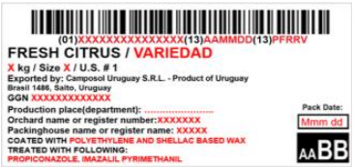 | 4°C | 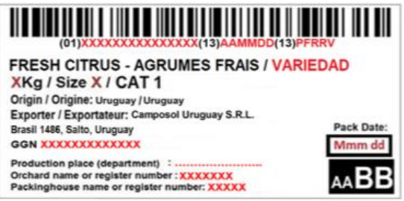

ET 0011 | SAFRESCO, CAMPOSOL FRESH USA, JERONIMO MARTINS POLSKA, CAMPOSOL FRESH VB, DIRECT SOURCE INTERNATIONAL |  | CAJ SOL PRODUCE MANDA 15 KG, 40X50 UY | 13245 | 20 |  | 72 cajas 12 niveles 6 cajas x nivel | NO | 1440 |  |  | 20*6*12=1440 |  |  | 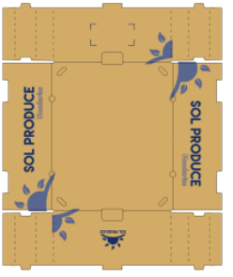 | 0°C | 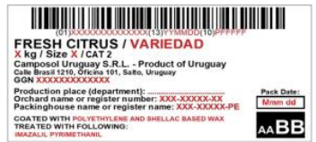
ET 0006-0017-0018 | CAMPO SOL FRESH B.V, FRU&VER MADRID, FRU&VER BARCELONA, VINTAGE FRUIT, MODELO CONT. INT. TRADE, EDECA EINKUFSKONTOR GMBH, JERONIMO MARTINS POLSKA, DIRECT SOURCE INTERNATIONAL BV, EUROGROUP DEUSTCHLAD GMBH, DIRECT PRODUE, SUPPLIES LIMITED, | ET17: LATAMEXTRA, BENASSI, CARREFOUR, ENLU COMERCIO, LA LUNA, PAO DE AZUCAR, PERBONI, SAMS BRAZIL, CAXIENSE, ET18: CAMPOSOL FRESH BV, MODELO CONT. INT. TRADE, JERONIMO MARTINS POLKA, DIRECT SOURCE INTERNATIONAL BV | CAJ CAMPOSOL AZUL MANDA 10 KG OPEN UY | 14038 | 20 | 1 |  | 56 cajas por palet, 14 niveles, 4 cajas por nivel | 2296 |  |  | (112*8*14)+(56*14*4)=2296 | 1,00 x 1,20 m | 0,6 X 1,20 m | 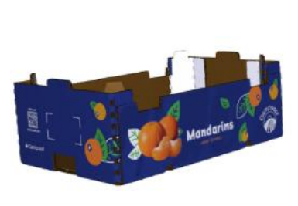 | 0°C |  |  |  | 4°C | 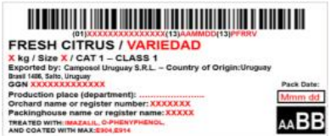
ET 0012/0013 | CAMPSOSOL FRESH USA | ET 13: CAMPOSOL FRESH BV, FRUIT SERVICE USA | TAP CAJ TELE SOL PRODUCE MANDA 10 KG H205UY/ BASE CAJ TELE CRAFT MANDA 10KG H2051 | TAPA 13244/ BASE 13242 | 20 | 1 | 110 CAJAS POR PALET, 11 NIVELES, 10 CAJAS POR NIVEL | 88 CAJAS POR PALLET, 11 NIVELES, 8 CAJAS POR NIVEL | 2288 |  |  |  |  |  | 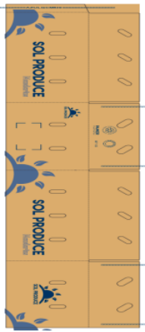 | 0°C |  |  |  | 4°C
ET 0019-0021 | FRUIT SERVICE USA, |  | LIDLE VERDE | 14146 | 20 | 1 | 60 CAJAS POR PALET, 12 NIVELES, 5 CAJAS POR NIVEL | 48 CAJAS POR PALET, 12 NIVELES, 4 CAJAS POR NIVEL | 1248 |  |  |  |  |  | 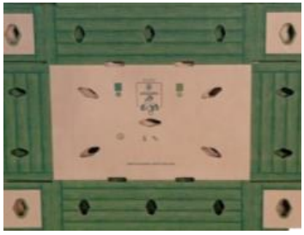 | 0°C

